Summary table
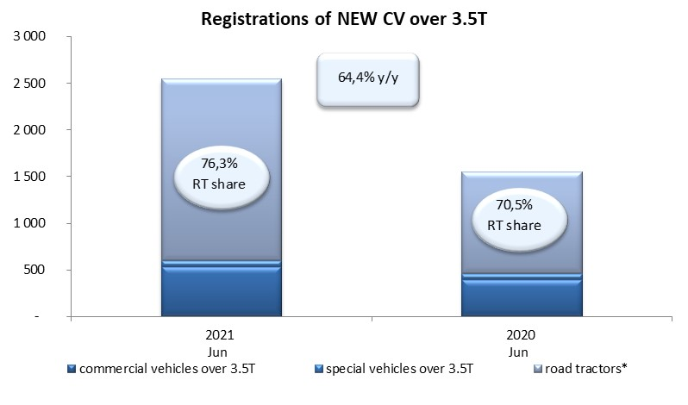
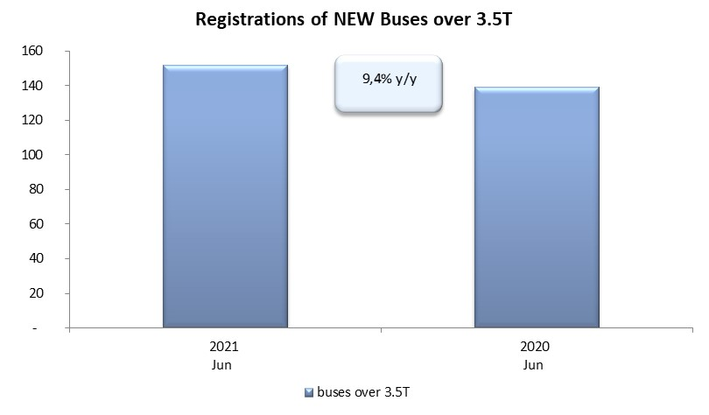
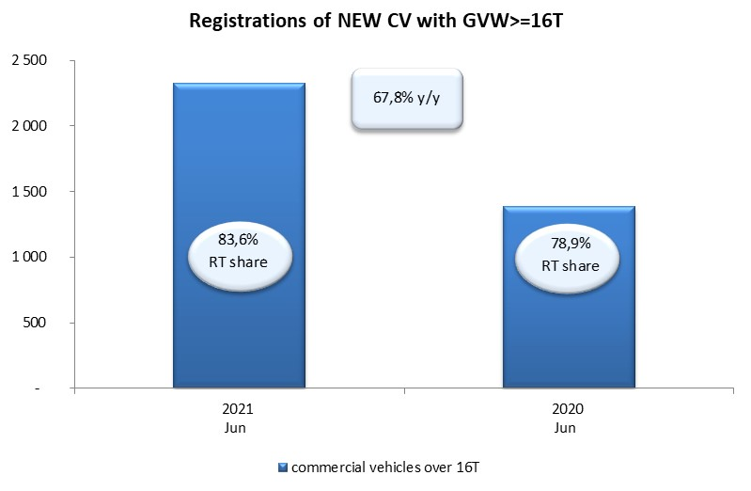
PZPM based on CEP (Central Register of Vehicles) |  |  |  |  |  | 06/07/2021
 |  |  |  |  |  | units
FIRST REGISTRATIONS OF NEW COMMERCIAL VEHICLES OVER 3.5T
 | 2021 Jun | 2020 Jun | % change y/y | 2021 Jan - Jun | 2020 Jan - Jun | % change y/y
CV - TOTAL | 2,545 | 1,548 | 64.4% | 16,068 | 8,137 | 97.5%
commercial vehicles over 3.5T | 533 | 394 | 35.3% | 3,227 | 2,188 | 47.5%
special vehicles over 3.5T | 69 | 62 | 11.3% | 380 | 346 | 9.8%
road tractors* | 1,943 | 1,092 | 77.9% | 12,461 | 5,603 | 122.4%
BUSES - TOTAL | 152 | 139 | 9.4% | 668 | 692 | -3.5%
COMMERCIAL VEHICLES - TOTAL | 2,697 | 1,687 | 59.9% | 16,736 | 8,829 | 89.6%
*/ The data does not cover new registrations of domestic producers their own brands

